Inhaltsverzeichnis
Statistischer
Bericht
L II 7 - j / 24
Inhaltsverzeichnis
 |  | Seite

 | Metadaten zu dieser Statistik (externer Link)

 | Grafiken
1 | Realsteueraufbringungskraft je Einwohner für Brandenburg 2024 | 4

2 | Steuereinnahmekraft je Einwohner für Brandenburg 2024 | 5

3 | Realsteueraufbringungskraft je Einwohner für Berlin und Brandenburg 2014 bis 2024 | 6

4 | Hebesätze der Realsteuern für Berlin und Brandenburg 2014 bis 2024 nach Art der Steuer | 6

5 | Istaufkommen der Realsteuern für Brandenburg 2014 bis 2024 nach Art der Steuer | 7

 | Tabellen
1 | Istaufkommen und Hebesätze der Realsteuern für Berlin und Brandenburg 2014 bis 2024
 | nach Art der Steuer | 7

2 | Istaufkommen, Grundbetrag und gewogener Durchschnittshebesatz der kreisfreien Städte und
 | kreisangehörigen Gemeinden des Landes Brandenburg 2024 nach Gemeindegrößenklassen
 | und Art der Steuer | 8

3 | Realsteueraufbringungskraft und Steuereinnahmekraft der kreisfreien Städte und kreis-
 | angehörigen Gemeinden des Landes Brandenburg 2024 nach Gemeindegrößenklassen | 9

4 | Realsteuervergleich 2024 für Berlin und nach Gemeinden des Landes Brandenburg | 10

 | Anlage
 | Ausgangsdaten zur Ermittlung der Steuereinnahmekraft der von Gebietsänderungen betroffenen
 | Gemeinden des Landes Brandenburg | 40

Grafiken_1
1 Realsteueraufbringungskraft je Einwohner für Brandenburg 2024¹

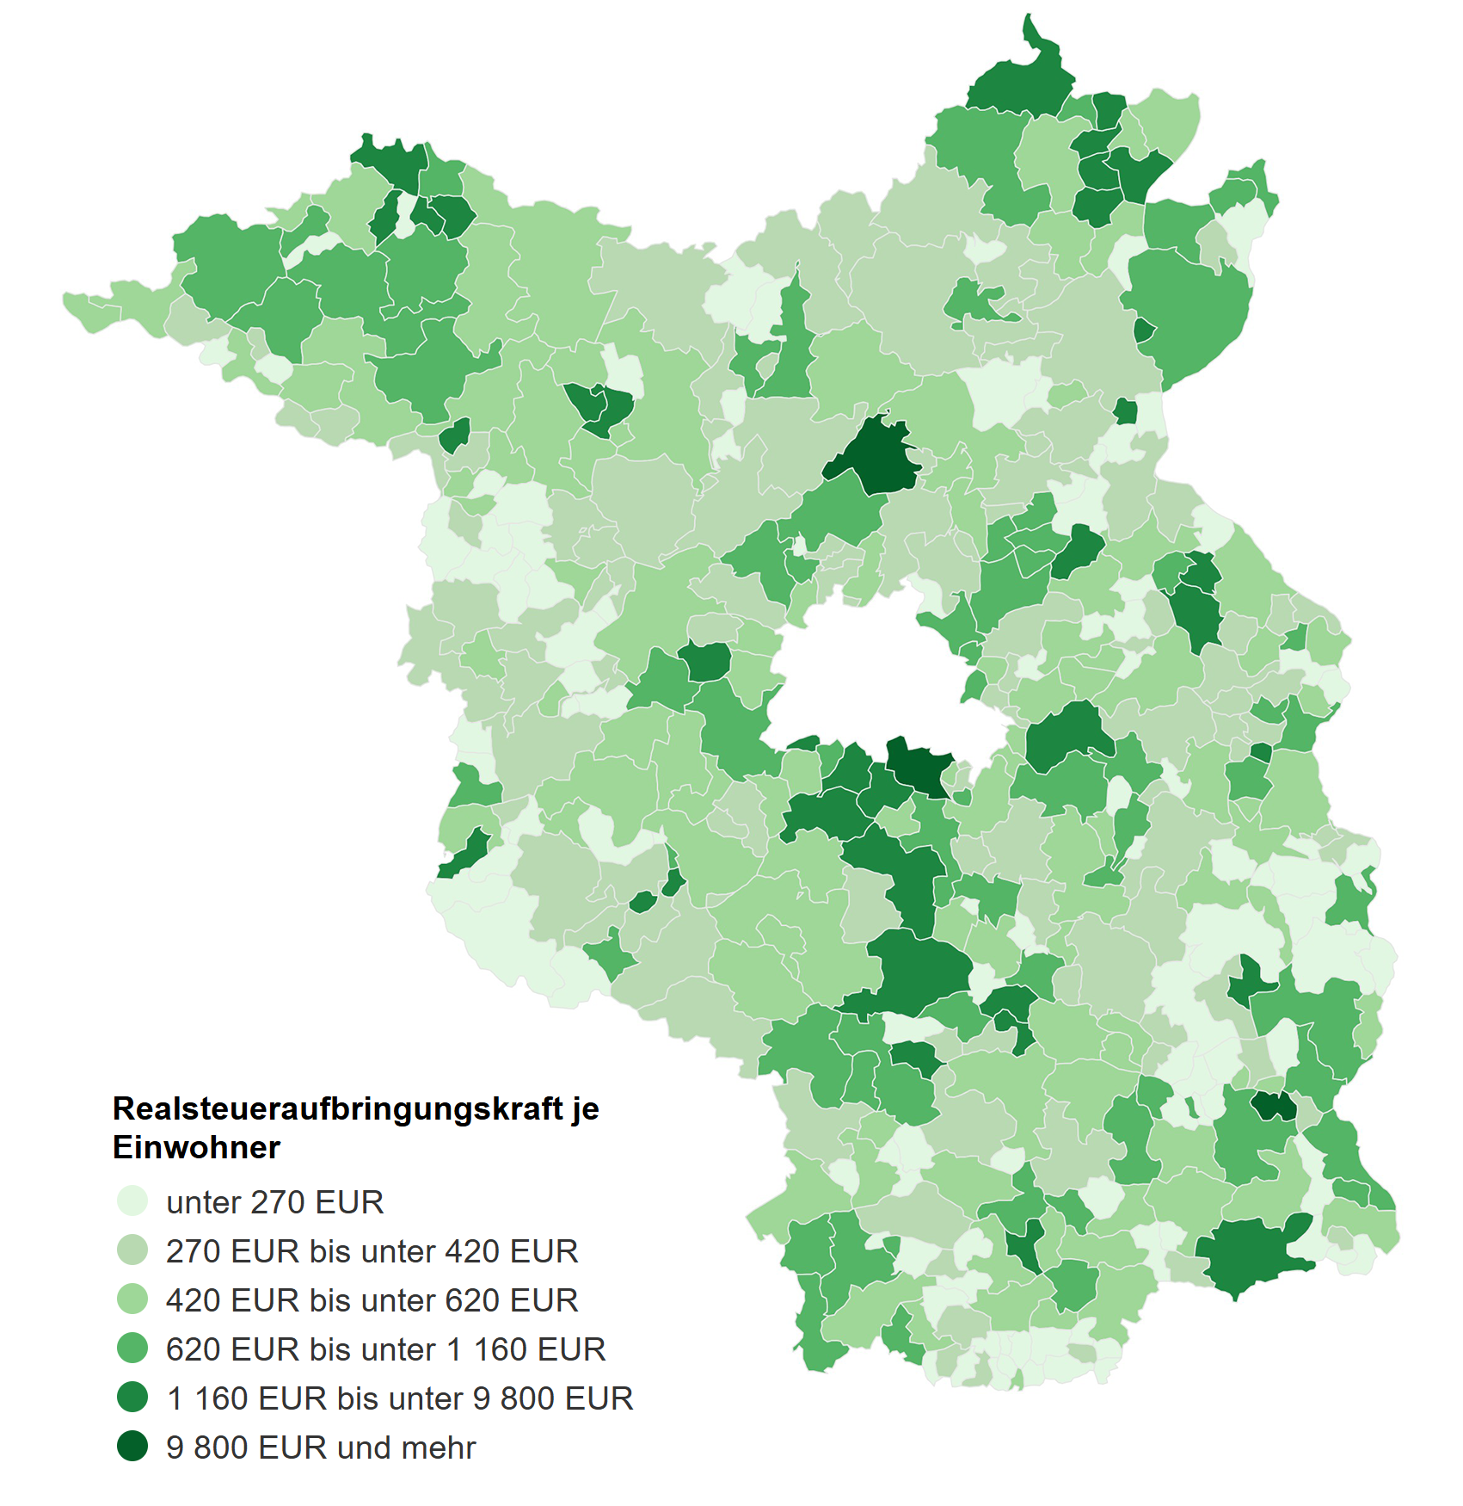

_____
¹ Datenquelle auf S. 11

2 Steuereinnahmekraft je Einwohner für Brandenburg 2024²

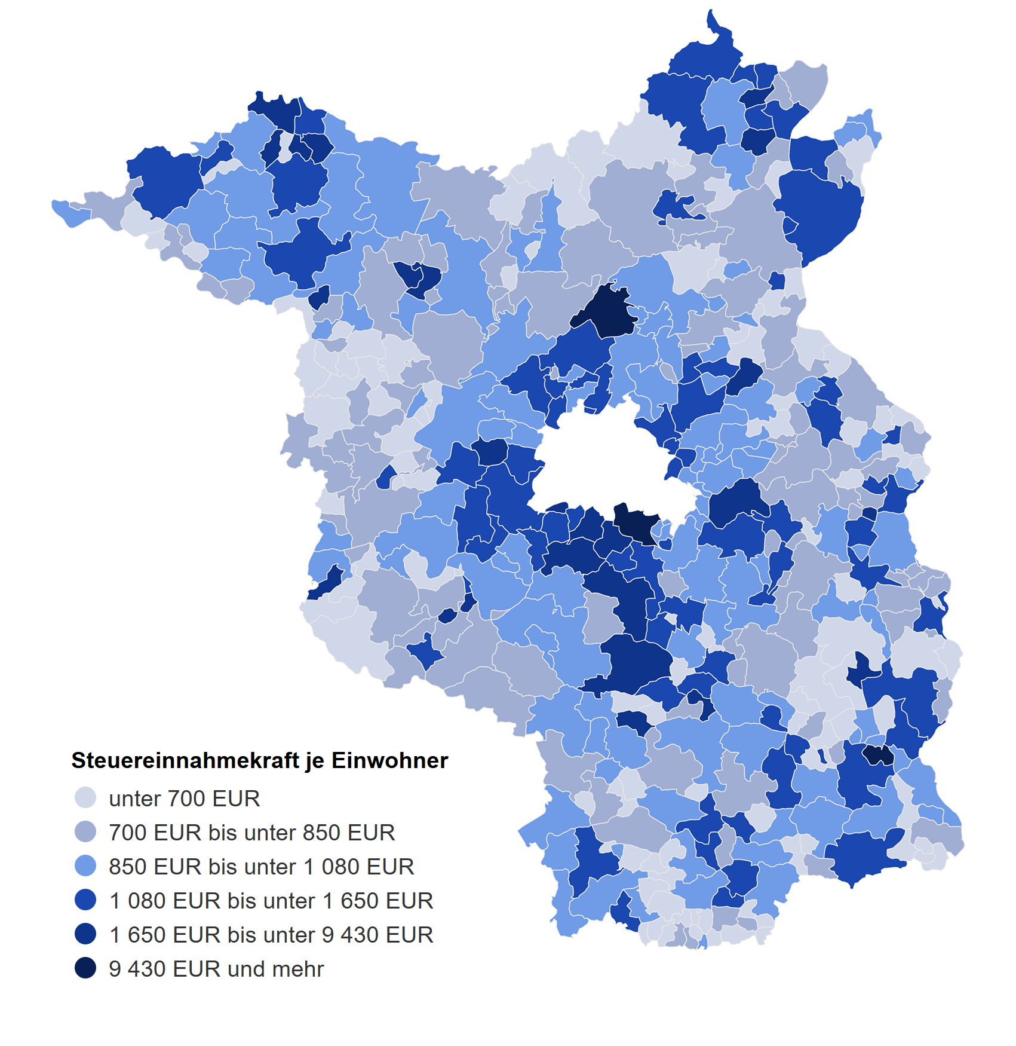

_____
² Datenquelle auf S. 11

Grafiken_2
3 Realsteueraufbringungskraft je Einwohner für Berlin und Brandenburg 2014 bis 2024
 |  | Realsteueraufbringungskraft in EUR/Einw.

 | Jahr | 2014 | 2015 | 2016 | 2017 | 2018 | 2019 | 2020 | 2021 | 2022 | 2023 | 2024
 | Brandenburg | 424.86 | 424.73 | 445.25 | 519.38 | 520.43 | 565.18 | 489.19 | 594.68 | 569.07 | 688.95 | 718.61
 | Berlin | 671.7 | 648.9 | 710.26 | 766.49 | 792.03 | 769.57 | 709.73 | 924.21 | 1043.29 | 1052.12 | 1056.81

4 Hebesätze der Realsteuern³ für Berlin und Brandenburg 2014 bis 2024 nach Art der Steuer

 | Land Brandenburg | Grundsteuer A | Grundsteuer B | Gewerbesteuer |  | Berlin | Grundsteuer A | Grundsteuer B | Gewerbesteuer
2014 | 0 | 292 | 393 | 314 | 1 | 1 | 150 | 810 | 410
2015 |  | 298 | 396 | 320 |  |  | 150 | 810 | 410
2016 |  | 304 | 401 | 316 |  |  | 150 | 810 | 410
2017 |  | 307 | 406 | 321 |  |  | 150 | 810 | 410
2018 |  | 314 | 408 | 319 |  |  | 150 | 810 | 410
2019 |  | 315 | 409 | 316 |  |  | 150 | 810 | 410
2020 |  | 320 | 410 | 324 |  |  | 150 | 810 | 410
2021 |  | 327 | 412 | 322 |  |  | 150 | 810 | 410
2022 |  | 331 | 415 | 334 |  |  | 150 | 810 | 410
2023 |  | 337 | 416 | 336 |  |  | 150 | 810 | 410
2024 |  | 337 | 417 | 337 |  |  | 150 | 810 | 410

_____
³ für Brandenburg: gewogene Durchschnittshebesätze der Gemeinden

1-G3
1 Istaufkommen und Hebesätze der Realsteuern für Berlin und Brandenburg 2014 bis 2024 nach Art der Steuer

Jahr | Istaufkommen |  |  | Hebesatz⁴
 | Grundsteuer |  | Gewerbesteuer | Grundsteuer |  | Gewerbesteuer
 | A | B |  | A | B
 | EUR |  |  | %

 | Brandenburg
2014 | 14091288 | 247730774 | 779581499 | 292 | 393 | 314
2015 | 14384071 | 250483915 | 782644752 | 298 | 396 | 320
2016 | 14888084 | 257366323 | 835286357 | 304 | 401 | 316
2017 | 14864497 | 261467708 | 1020128243 | 307 | 406 | 321
2018 | 15135003 | 266480276 | 1024665996 | 314 | 408 | 319
2019 | 15118859 | 268978137 | 1138931193 | 315 | 409 | 316
2020 | 15510308 | 273209703 | 945785202 | 320 | 410 | 324
2021 | 15823490 | 279657200 | 1208864519 | 327 | 412 | 322
2022 | 15831746 | 280950591 | 1163280387 | 331 | 415 | 334
2023 | 15860794 | 283614664 | 1477396046 | 337 | 416 | 336
2024 | 15867607 | 287315760 | 1533805748 | 337 | 417 | 337

 | Berlin
2014 | 65257 | 776800822 | 1534445237 | 150 | 810 | 410
2015 | 60901 | 780719986 | 1480622883 | 150 | 810 | 410
2016 | 61651 | 790333472 | 1709751742 | 150 | 810 | 410
2017 | 60359 | 804721256 | 1948486933 | 150 | 810 | 410
2018 | 58801 | 816618568 | 2054391592 | 150 | 810 | 410
2019 | 56264 | 827348660 | 1983563910 | 150 | 810 | 410
2020 | 53869 | 828695049 | 1770640057 | 150 | 810 | 410
2021 | 53482 | 835610129 | 2550772458 | 150 | 810 | 410
2022 | 51180 | 852942078 | 3033946638 | 150 | 810 | 410
2023 | 50596 | 857511301 | 3109679900 | 150 | 810 | 410
2024 | 51356 | 870396045 | 3011214720 | 150 | 810 | 410
_____
⁴ für Brandenburg: gewogene Durchschnittshebesätze der Gemeinden

5 Istaufkommen der Realsteuern für Brandenburg 2014 bis 2024 nach Art der Steuer

3
Schlüssel-nummer
Schlüssel-nummer
Anzahl der Gemeinden
3 Realsteueraufbringungskraft und Steuereinnahmekraft der kreisfreien Städte und kreisangehörigen Gemeinden des Landes Brandenburg 2024 nach Gemeindegrößenklassen
Schlüssel-nummer
Schlüssel-nummer
Anzahl der Gemeinden
Gebietskörperschaftsgruppe — Gemeindegrößenklasse von ... bis unter ... Einwohner |  | Realsteueraufbringungskraft |  |  |  | Gemeinde- anteil an der Einkommen- steuer | Gemeinde- anteil an der Umsatz- steuer | Gewerbe- steuer- umlage | Steuer- einnahme- kraft
 |  | Grundsteuer |  | Gewerbe- steuer | Zusammen
 |  | A | B

 |  | EUR

Kreisfreie Städte
 | 100 000 bis unter 200 000 | 68360 | 18190132 | 100531225 | 118789717 | 106569220 | 19502243 | 10440928 | 234420252
 | 50 000 bis unter 100 000 | 212422 | 24136681 | 119683670 | 144032773 | 94627975 | 20172517 | 12441523 | 246391742
Zusammen |  | 280782 | 42326813 | 220214895 | 262822490 | 201197195 | 39674760 | 22882451 | 480811994

Kreisangehörige Gemeinden
 | 20 000 bis unter 50 000 | 1025213 | 77216086 | 416207113 | 494448412 | 336171916 | 47998070 | 43264061 | 835354337
 | 10 000 bis unter 20 000 | 2517245 | 76425689 | 477923645 | 556866579 | 328930334 | 42448705 | 49907766 | 878337852
 | 5 000 bis unter 10 000 | 3254978 | 44384505 | 170918331 | 218557814 | 174256667 | 19863048 | 18157483 | 394520046
 | 3 000 bis unter 5 000 | 2778814 | 16924990 | 110105579 | 129809383 | 61520624 | 7706896 | 11471893 | 187565010
 | 1 000 bis unter 3 000 | 3099376 | 19787955 | 95147320 | 118034651 | 71618931 | 6309377 | 9881367 | 186081592
 | unter 1 000 | 2901122 | 10322210 | 42386957 | 55610289 | 40437687 | 3027513 | 4403191 | 94672298
Zusammen |  | 15576748 | 245061435 | 1312688945 | 1573327128 | 1012936159 | 127353609 | 137085761 | 2576531135

Gemeinden insgesamt |  | 15857530 | 287388248 | 1532903840 | 1836149618 | 1214133354 | 167028369 | 159968212 | 3057343129

